PS
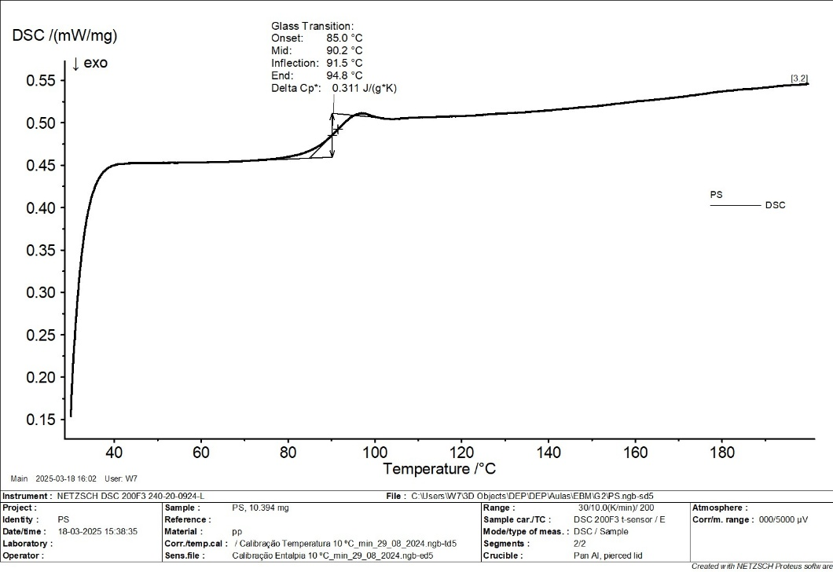
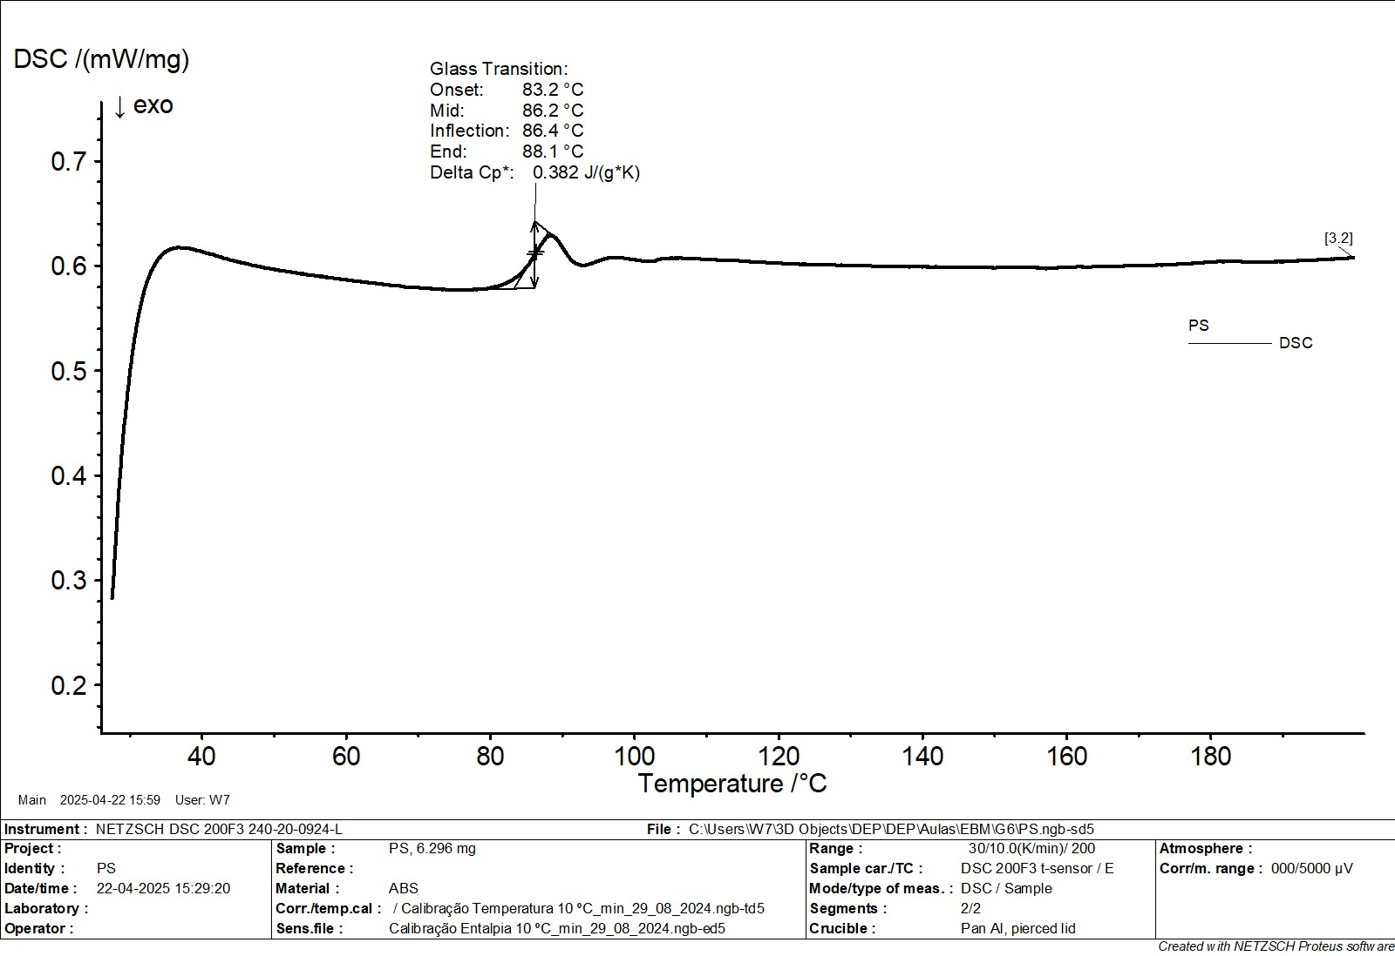

30 | 0.28
32 | 0.4138
34 | 0.4949
36 | 0.5441
38 | 0.574
40 | 0.614
42 | 0.6128
44 | 0.6116
46 | 0.6104
48 | 0.6092
50 | 0.608
52 | 0.6068
54 | 0.6056
56 | 0.6044
58 | 0.6032
60 | 0.602
62 | 0.6008
64 | 0.5996
66 | 0.5984
68 | 0.5972
70 | 0.596
72 | 0.5948
74 | 0.5936
76 | 0.5924
exo
78 | 0.5912
80 | 0.59
82 | 0.5888
83.2 | 0.5911
84 | 0.5941
86.4 | 0.619
88.1 | 0.616
90 | 0.611
92 | 0.611
94 | 0.611
96 | 0.613
98 | 0.61
100 | 0.609
102 | 0.609
104 | 0.609
106 | 0.609
108 | 0.609
110 | 0.609
112 | 0.609
114 | 0.609
116 | 0.609
118 | 0.608
120 | 0.609
122 | 0.608
124 | 0.609
126 | 0.608
128 | 0.608
130 | 0.608
132 | 0.607
134 | 0.607
136 | 0.6067
138 | 0.6064
140 | 0.6061
142 | 0.6058
144 | 0.6055
146 | 0.61
148 | 0.612
188 | 0.613
190 | 0.614
192 | 0.615
194 | 0.615
196 | 0.615
198 | 0.615
200 | 0.615

PP normal
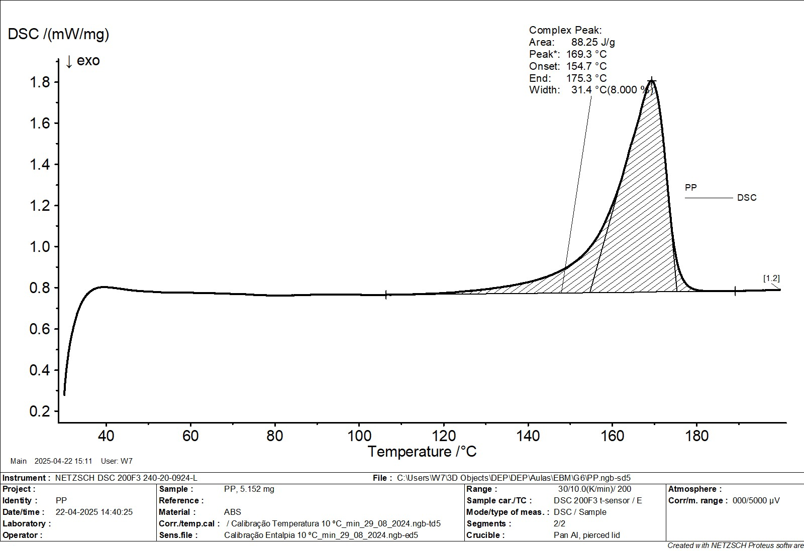

Temperatura (°C) | Fluxo de Calor (mW/mg)
30 | 0.36
31 | 0.48
32 | 0.56
33 | 0.6
34 | 0.64
35 | 0.68
36 | 0.71
37 | 0.75
38 | 0.77
exo
39 | 0.79
40 | 0.8
43.3 | 0.8
46.6 | 0.79
50 | 0.78
60 | 0.77
70 | 0.76
80 | 0.75
90 | 0.75
100 | 0.74
110 | 0.74
120 | 0.74
130 | 0.75
140 | 0.78
145 | 0.8
150 | 0.84
152 | 0.87
154 | 0.92
154.7 | 0.94
156 | 0.99
158 | 1.15
160 | 1.3
162 | 1.45
165 | 1.65
167 | 1.8
169.3 | 1.9
171 | 1.7
172 | 1.4
173 | 0.9
174 | 0.81
175.3 | 0.77
176 | 0.75
178 | 0.74
180 | 0.74
185 | 0.74
190 | 0.74

PP estirado
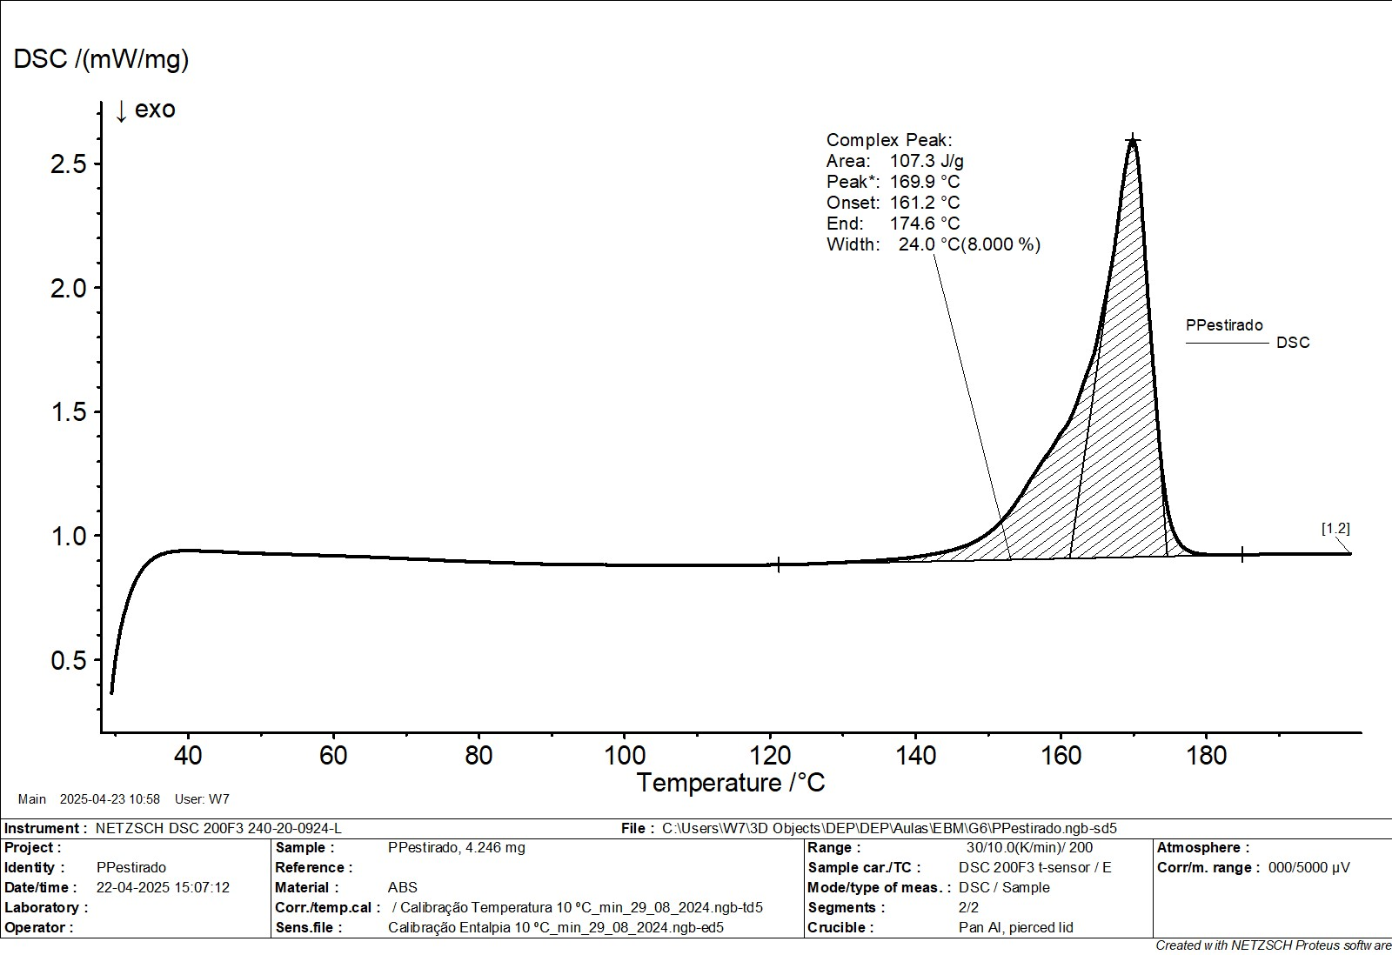
30 | 0.39
32 | 0.54
34 | 0.69
36 | 0.81
38 | 0.9
40 | 0.95
42 | 0.95
44 | 0.94
46 | 0.94
48 | 0.93
50 | 0.92
60 | 0.91
80 | 0.88
100 | 0.88
120 | 0.88
140 | 0.88
150 | 1.1
155 | 1.3
160 | 1.5
161.2 | 1.6
163 | 1.7
165 | 1.9
167 | 2.1
169 | 2.5
169.9 | 2.65
171 | 2.5
172 | 2
173 | 1.2
174 | 1
174.6 | 0.98
176 | 0.94
180 | 0.88
185 | 0.88
190 | 0.88

